关系图
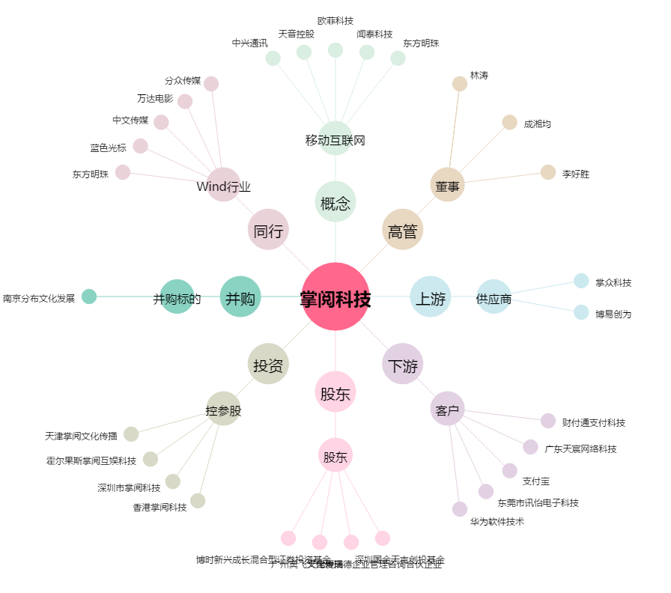
掌阅科技[603533.SH] - 关系概览图

